Instructivo
INSTRUCTIVO
RECURSOS Y RESERVAS

“Tabla Recursos No Convencionales”
Diligenciar la Hoja 1. Área Exploratoria y/o 2. Área de Explotación, según aplique y siguiendo las siguientes indicaciones:

1. Potencial de Recursos No Convencionales
Clasificación de recursos no convencionales según normativa vigente y definiciones de PRMS 2018 sección 2.4, así: Tight Gas: Gas atrapado en el espacio poroso y/o fracturas en rocas de muy baja permeabilidad y / o por adsorción en kerógeno, y posiblemente en partículas de arcilla, se libera cuando se desarrolla un diferencial de presión. Shale Gas: Gas atrapado en el espacio poroso y/o fracturas en rocas de muy baja permeabilidad y / o por adsorción en kerógeno, donde la litología es predominantemente lutitas y limolitas. Tight Oil: Crudo liviano contenido en rocas de baja permeabilidad que puede ser liquido a condiciones de yacimiento o de superficie y que requiere para su producción económica fracturamiento hidráulico extensivo.. Shale Oil: Crudo liviano contenido en rocas de muy baja permeabilidad, donde la litología es predominantemente lutitas y limolitas, que puede ser liquido a condiciones de yacimiento o de superficie y requiere para su producción económica fracturamiento hidráulico extensivo. CBM (Coalbed methane), CSG (Coal sean gas), NGC (natural gas from coal) o CMM (Coal -mine methane): Gas natural contenido en depósitos de carbón, en su mayoría metano, que puede producirse con cantidades variables de gases inertes o incluso no inertes.
ESTADO: Para cada formación seleccionar su estado, considerando lo siguiente: Área Exploratoria: Inactiva: La formación puede contener un recurso, pero no hay actividad actual. Exploración preliminar: La formación está siendo explorada activamente. En evaluación: La formación está siendo probada mediante pilotos para determinar su capacidad para producir comercialmente. Área de Explotacion: Inactiva: La formación puede contener un recurso, pero no hay actividad actual. Produciendo / En desarrollo: La formación está produciendo comercialmente actualmente. En esta sección se deberá incluir una recopilación de informacion para los proyectos/ formaciones de los mejores estimados de los datos que se hallan obtenidos hasta la fecha, se puede dar un intervalo si los datos obtenidos son consistentes en un rango.
En la columna B indicar el nombre del proyecto, en la columna C discriminar la cuenca, en la columna D indicar el nombre de la formación, en las columnas E a I seleccionar con una X, según sea el caso, en la columna J seleccionar estado, de la columna K a O diligenciar según disponibilidad de información y tipo de recurso, en la Columna P realizar Comentarios/Observaciones respecto a la información registrada.
Lo anterior se debe diligenciar para cada una de las formaciones asociadas a un proyecto.
2. Actividades de perforación de Recursos No Convencionales
Para cada uno de los proyectos relacionados en la tabla 1. Potencial de Recursos no Convencionales, diligenciar la sección de actividad de perforación de recursos no convencionales asi: Para Clasificación del pozo se tendrá en cuenta lo definido en la Resolución 0742 de 2012, artículo 8: Pozo en Área Exploratoria: Exploratorio. Pozo en Área de Explotación: Desarrollo. En tipo de pozo tener en cuenta las siguientes definiciones: Área Exploratoria: Exploración Preliminar: Todos los pozos, a excepción de los estratigráficos que se perforen dentro del periodo de exploración y cuyo objetivo sea establecer la existencia y caracterización de un área comercial del yacimiento no convencional sin pruebas piloto. Evaluación: Todos los pozos que esten en pruebas (pilotos), que hallan sido debidamente informados a la Dirección de Hidrocarburos del Ministerio de Minas y Energía o quien haga sus veces, los resultados de las pruebas debieron ser informardos mensualmente de acuerdo a la normativa vigente.
En Estado del pozo tener en cuenta las siguientes definiciones: Inactivo: Pozo que no se le esta realizando ninguna funcion actualmente, pero que puede ser reutilizado posteriormente con un fin o abandono definitivo. (Resolucion 40048 de 2015). Activo: Pozo que actualmente se le están realizando operaciones, incluye completamiento, producción, re-entradas, acondicionamiento, etc. Taponado / Abandonado: Pozo que ha sido abandonado con los respectivos tapones y autorizaciones relacionadas con los permisos y formas vigentes.
Se deberá tabular la actividad de perforación de acuerdo al año de fin de perforación (por tratarse del primer reporte para la ANH, se deberá relacionar la actividad realizada a partir del año 2012) informar en la columna B indicar el nombre del proyecto, en la columna C discriminar la formación, en la columna D el nombre del pozo, en la columna E seleccionar con una X, según sea el caso, en la columna F el año de fin de perforacion, en la columna G seleccionar el estado del pozo a 31 de diciembre de 2018, en la columna H incluir observaciones, comentarios y data relativa a adquisición de información / pruebas / producción.
3. Cantidades Estimadas de Recursos No Convencionales de acuerdo a matriz de SPE-PRMS | Matriz de SPE-PRMS 2018
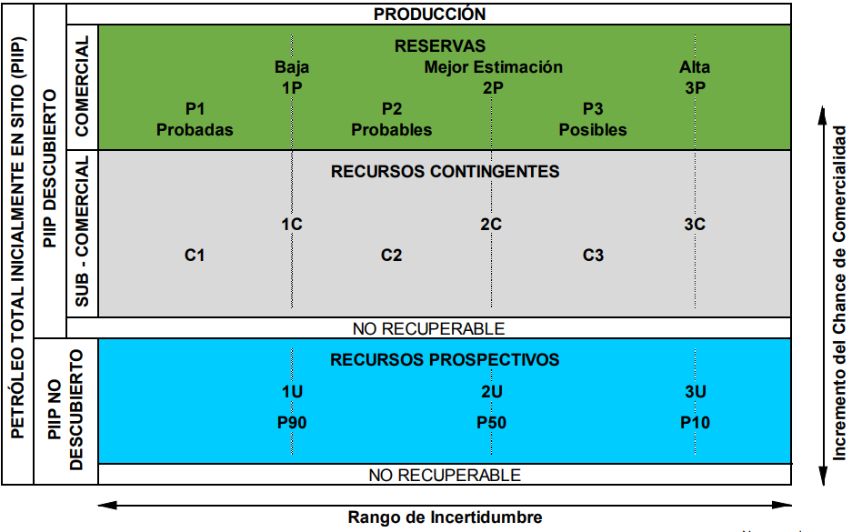
Esta sección deberá incluir una recopilación de los Recursos No Convencionales, de acuerdo con la mejor estimación actual de la compañía operadora y según la matriz de SPE PRMS. (SOLO LLENAR CELDAS EN BLANCO). En la columna O adicional se deberán introducir los comentarios que se consideren pertinentes y relacionados con los datos de la tabla 3 sin limitaciones. Dado que en muchos casos solo se proporcionarán datos para Recursos contingentes y mejores recursos prospectivos estimados, se deberá especificar en Comentarios/Observaciones: Tipos de Contingencias: económica, ambiental-social, técnica y asuntos legales o contractuales. Recursos prospectivos: describir los criterios para las acumulaciones no descubiertas, esto es el rango, la cantidad y la calidad de los datos (tanto técnicos como de comercialidad) que están disponibles para esa acumulación.
En la columna B digitar el nombre del proyecto, en la columna C la cuenca, en la columna D la formacion asociada, en la columna E seleccionar el tipo de recurso con una X, de la F a la N asignar el mejor estimativo de recurso, de acuerdo a matriz SPE- PRMS, considerando que este dato debe estar en barriles (Bls) para recursos tipo Tight Oil, Shale Oil y en Kpc ( miles de pies cúbicos) para Tight Gas, Shale Gas y CBM (Coalbed methane), CSG (Coal sean gas), NGC (natural gas from coal) o CMM (Coal -mine methane).

